MotionSensor概要
1.回路図
 | ネット上で公開されていた回路図を参考に、入手性が高い部品を使う様にブレッドボード上で実装しながら設計

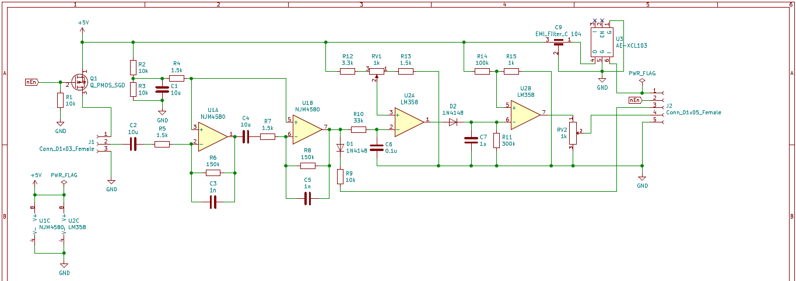

 | 抵抗：1K×1 |  |  |  |  |  | 抵抗：33K×1 |  |  |  | コンデンサ：1n×2 | ダイオード：1N4148×2 |  | MOSFET：ZVP2106A×1
 | 抵抗：1.5K×4 |  |  |  |  |  | 抵抗：100K×1 |  |  |  | コンデンサ：0.1u×1 | 可変抵抗：1K×1 |  | オペアンプ：NJM4580×１
 | 抵抗：3.3K×1 |  |  |  |  |  | 抵抗：150K×2 |  |  |  | コンデンサ：1u×1 | 半固定抵抗：1K×1 |  | オペアンプ：LM358×１
 | 抵抗：10K×4 |  |  |  |  |  | 抵抗：300K×1 |  |  |  | コンデンサ：10u×3 | EMI除去フィルター：0.1μF×1 |  | 昇圧コンバーター（5V）：AE-XCL103-5V0

2.インターフェース

 |  | 1 | 2 | 3 | 4 | 5 |  | Volume 1K
 |  | ・ | ・ | ・ | ・ | ・ |  | ・ | ・ | ・
 |  | V | E | O1 | O2 | G |  | G | O | V
 |  | O1:増幅した信号
 |  | O2:コンパレータ経由の信号

3.設計結果
 | KiCADで設計を行い、Elecrowに基板を発注して製造して貰った基板 |  |  |  |  |  |  |  |  |  |  |  | 実際に部品を実装したモジュール
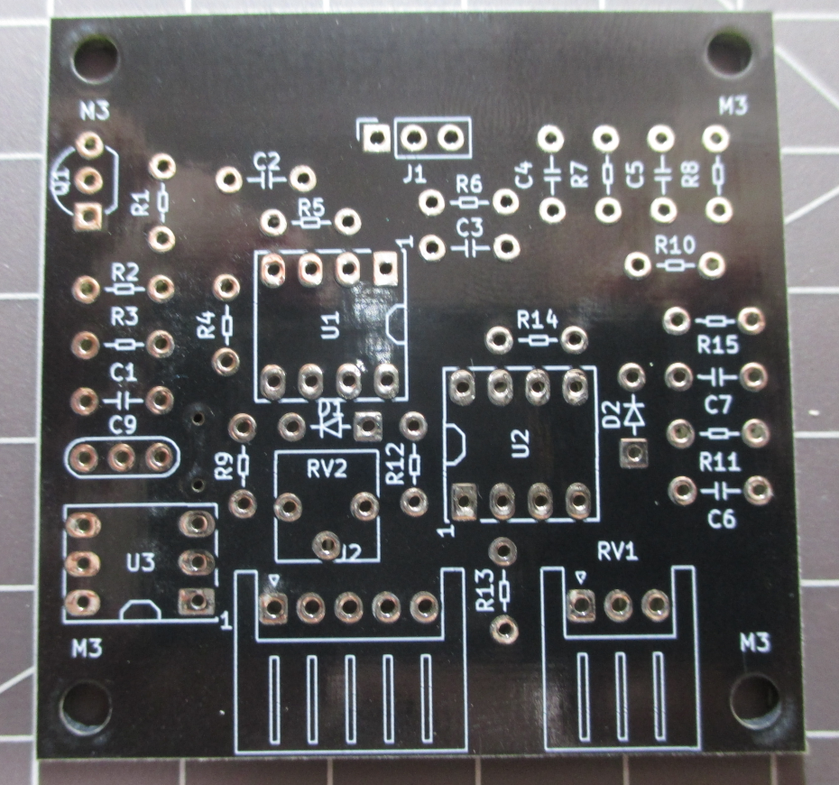
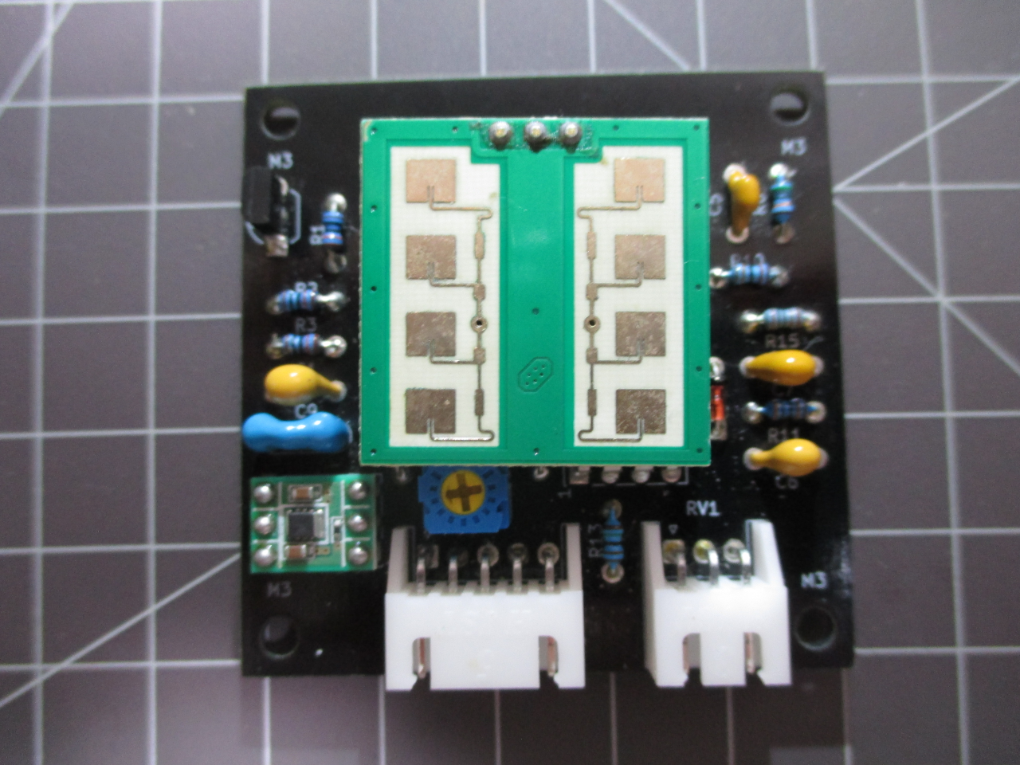

 | 感度にムラがある様に思われるものの、一応動作はしているので、これを採用
 | 今後の再検証とバージョンアップについても検討する。

反転増幅回路
１．反転増幅回路の計算式

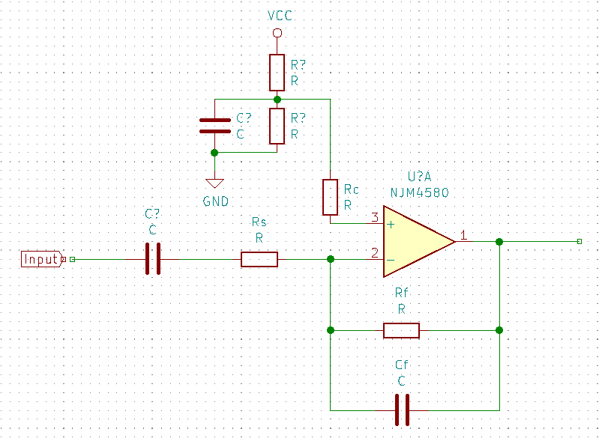
 | オペアンプを使った反転増幅回路を2段階にする想定
 | コンデンサを付加してローパスフィルタとしても活用する。

 | IPM165の製品上の制約がカットオフ周波数が3.4Hz～1KHz、合計ゲインは15758（84dB）ぐらいらしい
 | https://www.limpkin.fr/index.php?post/2017/02/22/Making-the-Electronics-for-a-24GHz-Doppler-Motion-Sensor

 | 増幅率 |  | Gn=Rf/Rs
 | 入出力の関係 |  |  | Vout＝Gn*Vin=(Rf/Rs)*Vin
 | 入力バイアス電流のキャンセル用抵抗値 |  |  |  |  |  | Rc=(Rs*Rf)/(Rs+Rf)=Rs//Rf
 | 1次ローパス・フィルタのカットオフ周波数 |  |  |  |  |  |  | fc=1/2πCR=1/(2*3.14*(100*10^-12)*(99*10^3))

 |  | Rs | 3.3 |  | K | 電圧増幅度 |  |  | 2段階の増幅度
 |  | Rf | 330 |  | K | 100 |  |  | 10000
 |  | Cf | 470 |  | pF

 |  |  |  |  |  | カットオフ周波数 |  |  | キャンセル抵抗(Rs)
 |  |  |  |  |  | 1026.6645312 |  |  | 3.2673267327

